검증_화면명-IMS-PJ-001
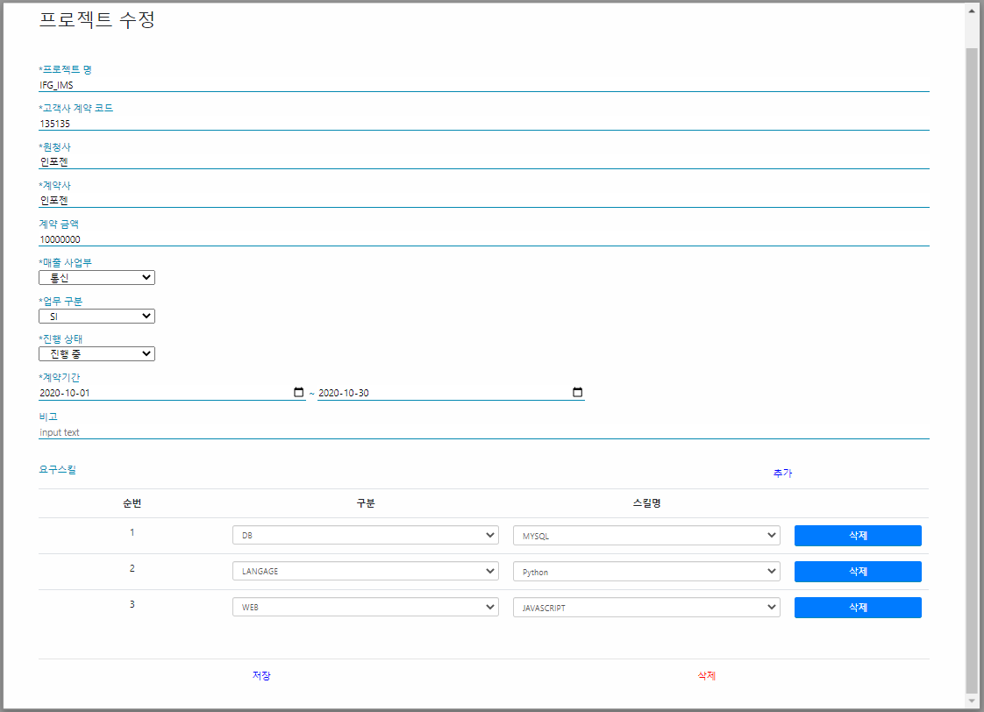
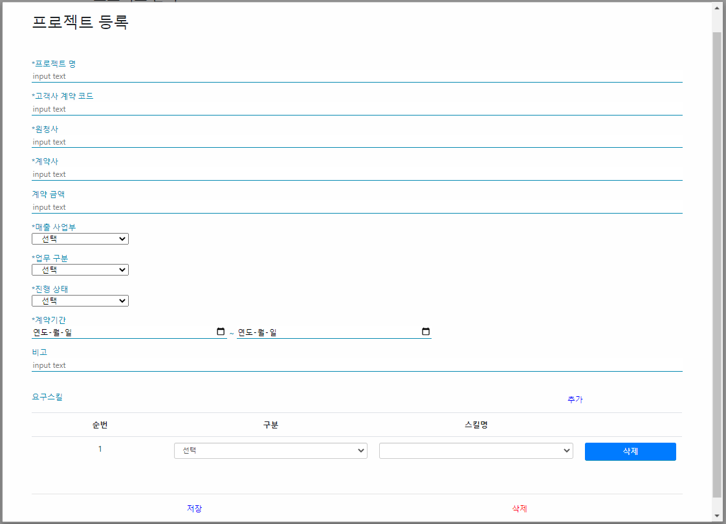

프로젝트 등록 버튼 클릭 시 프로젝트 정보 최초 등록 | 프로젝트 관리 화면에서 프로젝트 정보 더블 클릭 시 프로젝트 수정 화면 호출 및 해당 프로젝트 정보 조회

검증_화면명-IMS-PJ-002
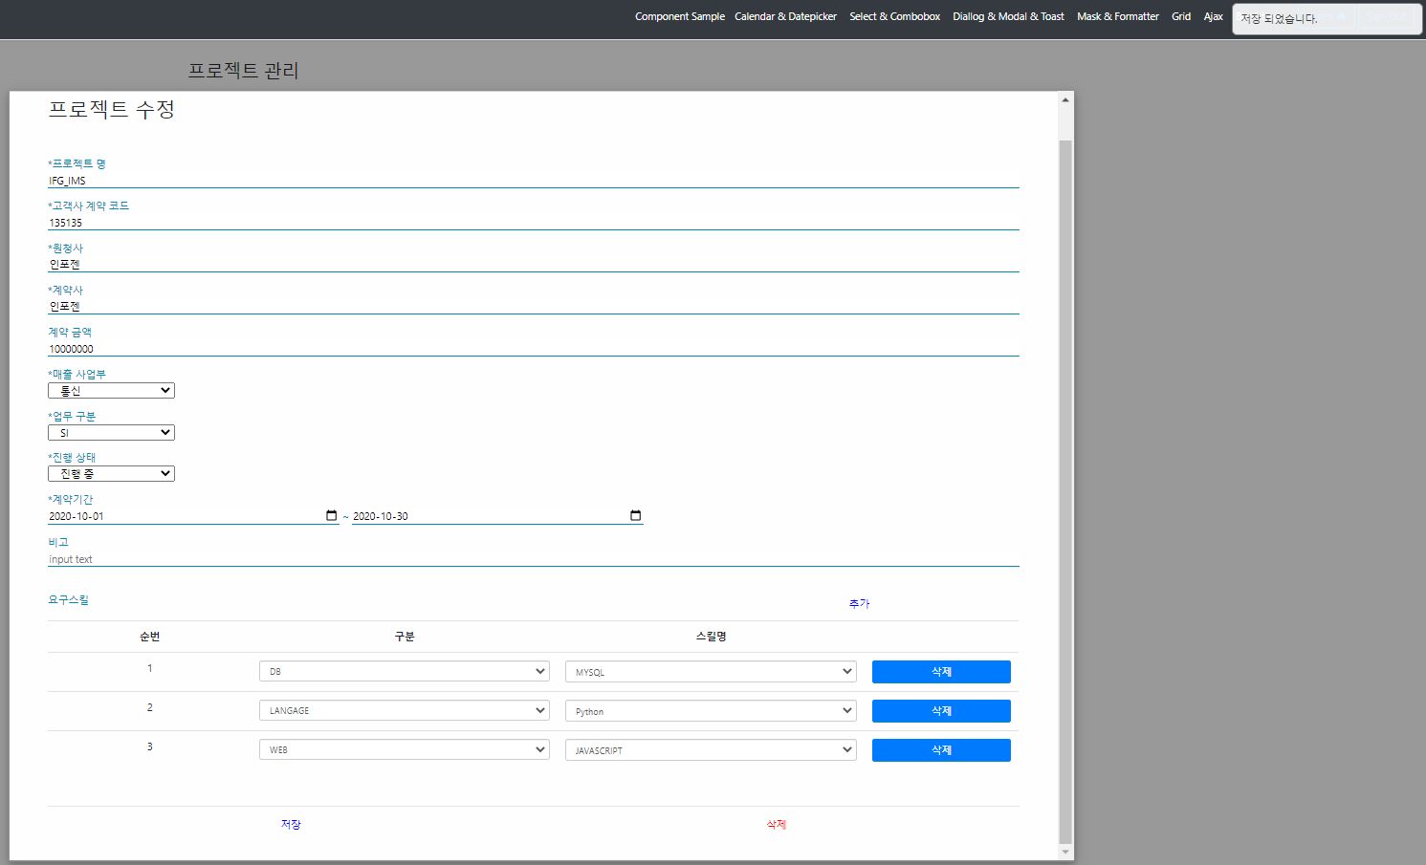

저장 버튼 클릭 시 메시지 출력 및 새로 저장한 정보로 재조회

검증_화면명-IMS-PJ-003
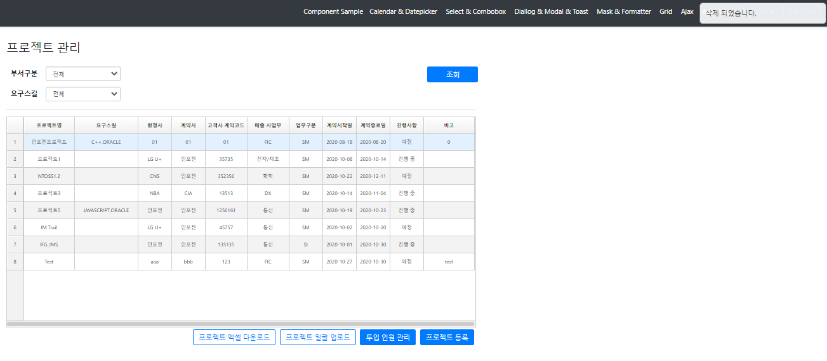

삭제 버튼 클릭 시 메시지 출력 및 프로젝트 등록 화면 종료 후 프로젝트 관리 화면 재조회

